10Node
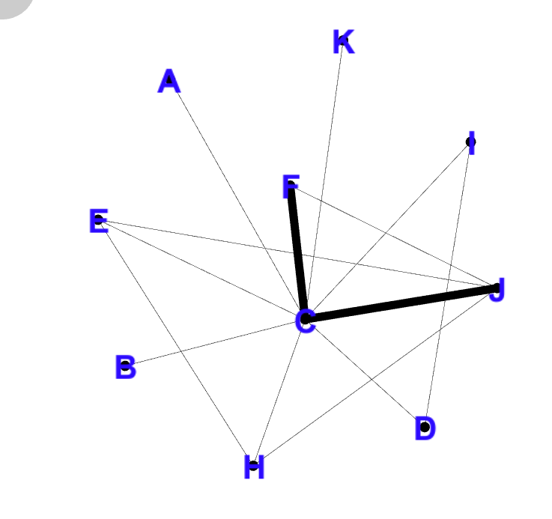
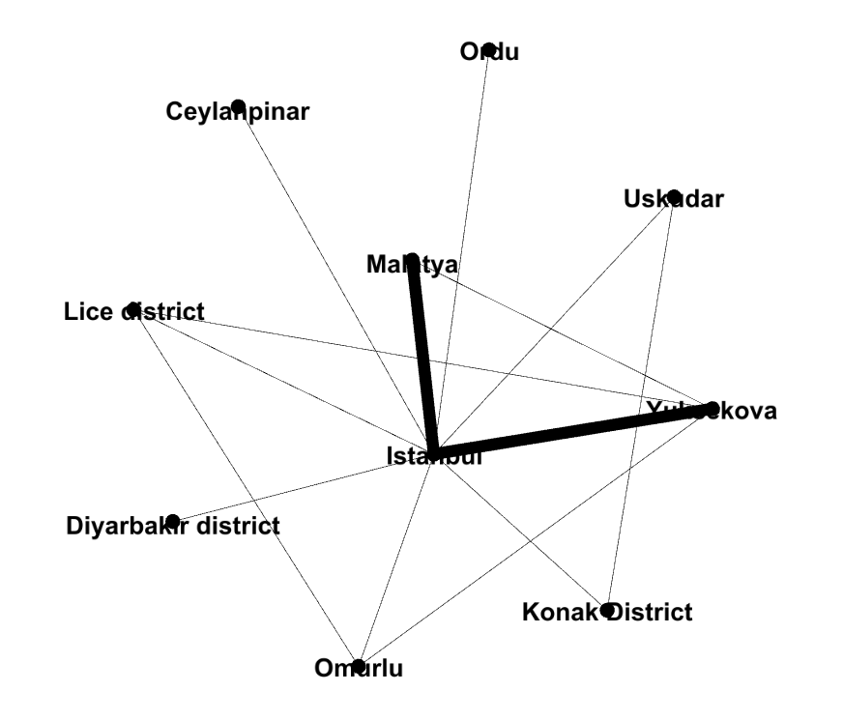
 |  |  |  |  |  |  |  |  |  |  |  |  |  |  | source | target | weight
 |  |  |  |  |  |  |  |  |  |  |  |  |  |  | Istanbul | Omurlu | 1
 |  |  |  |  |  |  |  |  |  |  |  |  |  |  | Istanbul | Uskudar | 1
 |  |  |  |  |  |  |  |  |  |  |  |  |  |  | Istanbul | Lice district | 1
 |  | STT | Định nghĩa lại tên node |  |  |  |  |  |  |  |  |  |  |  | Istanbul | Malatya | 2
 |  | 1 | Ceylanpinar | A |  |  |  |  |  |  |  |  |  |  | Istanbul | Ceylanpinar | 1
 |  | 2 | Diyarbakir district | B |  |  |  |  |  |  |  |  |  |  | Istanbul | Yuksekova | 2
 |  | 3 | Istanbul | C |  |  |  |  |  |  |  |  |  |  | Istanbul | Konak District | 1
 |  | 4 | Konas District | D |  |  |  |  |  |  |  |  |  |  | Istanbul | Ordu | 1
 |  | 5 | Lice district | E |  |  |  |  |  |  |  |  |  |  | Istanbul | Uzumlu | 1
 |  | 6 | Malatya | F |  |  |  |  |  |  |  |  |  |  | Istanbul | Diyarbakir | 7
 |  | 7 | Omurlu | H |  |  |  |  |  |  |  |  |  |  | Diyarbakir | Omurlu | 1
 |  | 8 | Ordu | I |  |  |  |  |  |  |  |  |  |  | Diyarbakir | Uskudar | 1
 |  | 9 | Uskudar | J |  |  |  |  |  |  |  |  |  |  | Diyarbakir | Lice district | 1
 |  | 10 | Yuksekuva | K |  |  |  |  |  |  |  |  |  |  | Diyarbakir | Malatya | 2
 |  |  |  |  |  |  |  |  |  |  |  |  |  |  | Diyarbakir | Ceylanpinar | 1
 |  |  |  |  |  |  |  |  |  |  |  |  |  |  | Diyarbakir | Yuksekova | 2
 |  |  |  |  |  |  |  |  |  |  |  |  |  |  | Diyarbakir | Konak District | 1
 |  |  |  |  |  |  |  |  |  |  |  |  |  |  | Diyarbakir | Ordu | 1
 |  |  |  |  |  |  |  |  |  |  |  |  |  |  | Diyarbakir | Uzumlu | 1
 |  |  |  |  |  |  |  |  |  |  |  |  |  |  | Uskudar | Konak District | 1
 |  |  |  |  |  |  |  |  |  |  |  |  |  |  | Dortyol | Malatya | 1
 |  |  |  |  |  |  |  |  |  |  |  |  |  |  | Dortyol | Yuksekova | 1
 |  |  |  |  |  |  |  |  |  |  |  |  |  |  | Yuksekova | Omurlu | 1
 |  |  |  |  |  |  |  |  |  |  |  |  |  |  | Yuksekova | Lice district | 1
 |  |  |  |  |  |  |  |  |  |  |  |  |  |  | Yuksekova | Malatya | 1
 |  |  |  |  |  |  |  |  |  |  |  |  |  |  | Omurlu | Lice district | 1
 |  |  |  | Lần 1 | A | B | C | D | E | F | G | H | I | J
 |  |  |  | A | 0 | 0 | 1 | 0 | 0 | 0 | 0 | 0 | 0 | 0
 |  |  |  | B | 0 | 0 | 1 | 0 | 0 | 0 | 0 | 0 | 0 | 0
 |  |  |  | C | 1 | 1 | 0 | 1 | 1 | 1 | 1 | 1 | 1 | 1
 |  |  |  | D | 0 | 0 | 1 | 0 | 0 | 0 | 0 | 0 | 1 | 0
 |  |  |  | E | 0 | 0 | 1 | 0 | 0 | 0 | 1 | 0 | 0 | 1
 |  |  |  | F | 0 | 0 | 1 | 0 | 0 | 0 | 0 | 0 | 0 | 1
source | target | weight |  | G | 0 | 0 | 1 | 0 | 1 | 0 | 0 | 0 | 0 | 1
Istanbul | Omurlu | 1 |  | H | 0 | 0 | 1 | 0 | 0 | 0 | 0 | 0 | 0 | 0
Istanbul | Uskudar | 1 |  | I | 0 | 0 | 1 | 1 | 0 | 0 | 0 | 0 | 0 | 0
Istanbul | Lice district | 1 |  | J | 0 | 0 | 1 | 0 | 0 | 1 | 1 | 0 | 0 | 0
Istanbul | Malatya | 2
Istanbul | Ceylanpinar | 1
Istanbul | Yuksekova | 2
Istanbul | Konak District | 1
Istanbul | Ordu | 1
Istanbul | Uzumlu | 1
Istanbul | Diyarbakir | 7
Diyarbakir | Omurlu | 1
Diyarbakir | Uskudar | 1
Diyarbakir | Lice district | 1
Diyarbakir | Malatya | 2
Diyarbakir | Ceylanpinar | 1
Diyarbakir | Yuksekova | 2
Diyarbakir | Konak District | 1
Diyarbakir | Ordu | 1
Diyarbakir | Uzumlu | 1
Uskudar | Konak District | 1
Dortyol | Malatya | 1
Dortyol | Yuksekova | 1
Yuksekova | Omurlu | 1
Yuksekova | Lice district | 1
Yuksekova | Malatya | 1
Omurlu | Lice district | 1

Betweeness
 | Đỉnh 1 | Đỉnh 2 | Điểm nằm giữa đường đi ngắn nhất | Đường đi ngắn nhất | Node Betweeness |  | Edge Betweeness
Emax=10*9/2=45 | A | B | C | (A,C), (C,D) | CB(A) | 0 | CB(A,B) | 0
 | A | C |  | (A,C) | CB(B) | 0 | CB(A,C) | 0.077777777778
 | A | D | C | (A,C), (C,D) | CB(C) | 0.66666666667 | CB(A,D) | 0
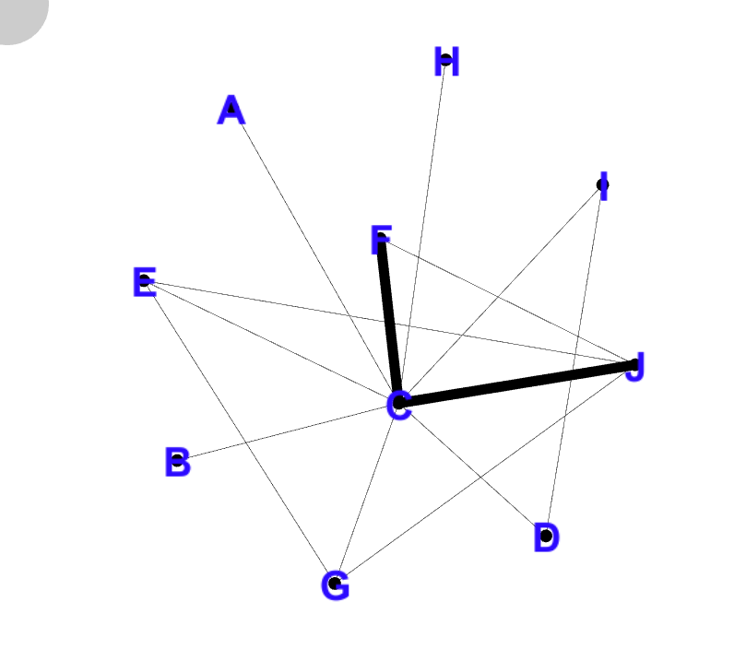
 | A | E | C | (A,C), (C,E) | CB(D) | 0 | CB(A,E) | 0
 | A | F | C | (A,C), (C,F) | CB(E) | 0 | CB(A,F) | 0
 | A | H | C | (A,C), (C,G) | CB(F) | 0 | CB(A,G) | 0
 | A | I | C | (A,C), (C,H) | CB(H) | 0 | CB(A,H) | 0
 | A | J | C | (A,C), (C,I) | CB(I) | 0 | CB(A,I) | 0
 | A | K | C | (A,C), (C,J) | CB(J) | 0.022222222222 | CB(A,J) | 0
 | B | C |  | (B,C) | CB(K) | 0 | CB(B,C) | 0.022222222222
 | B | D | C | (B,D), (D,C) |  |  | CB(B,D) | 0.15555555556
 | B | E | C | (B,D), (D,E) |  |  | CB(B,E) | 0
 | B | F | C | (B,D), (D,F) | 0.66666666667 |  | CB(B,F) | 0.022222222222
 | B | H | C | (B,D), (D,G) |  |  | CB(B,G) | 0
 | B | I | C | (B,D), (D,H) |  |  | CB(B,H) | 0
 | B | J | C | (B,D), (D,I) |  |  | CB(B,I) | 0.15555555556
 | B | K | C | (B,D), (D,J) |  |  | CB(B,J) | 0.13333333333
 | C | D |  | (C,D) |  |  | CB(C,D) | 0.2
 | C | E |  | (C,E) |  |  | CB(C,E) | 0.13333333333
 | C | F |  | (C,F) |  |  | CB(C,F) | 0.15555555556
 | C | H |  | (C,G) |  |  | CB(C,G) | 0.15555555556
 | C | I |  | (C,H) | Node = số của đỉnh/45 |  | CB(C,H) | 0
 | C | J |  | (C,I) | Node = số của cạnh/45 |  | CB(C,I) | 0
 | C | K |  | (C,J) |  |  | CB(C,J) | 0
 | D | E | C | (D,C), (C,E) |  |  | CB(D,E) | 0
 | D | F | C | (D,C), (C,F) |  |  | CB(D,F) | 0
 | D | H | C | (D,C), (C,G) |  |  | CB(D,G) | 0
 | D | I | C | (D,C), (C,H) |  |  | CB(D,H) | 0
 | D | J |  | (D,I) |  |  | CB(D,I) | 0
 | D | K | C | (D,C), (C,J) |  |  | CB(D,J) | 0
 | E | F | C or J | (E,C), (C,F) or (E,J), (J,F) |  |  | CB(E,F) | 0.066666666667
 | E | H |  | (E,G) |  |  | CB(F,J) | 0
 | E | I | C | (E,C),(C,H) |  |  | CB(G,J) | 0
 | E | J | C | (E,C),(C,I) |  |  | CB(G,J) | 0
 | E | K |  | (E,J)
 | F | H | C or J | (F,C), (C,G) or (F,J), (J,G)
 | F | I | C | (F,C), (C,H)
 | F | J | C | (F,C), (C,I)
 | F | K |  | (F,J)
 | H | I | C | (G,C), (C,H)
 | H | J | C | (G,C), (C,I)
 | H | K |  | (G,J)
 | I | J | C | (H,C), (C,I)
 | I | K | C | (H,C), (C,J)
 | J | K | C | (I,C), (C,J)

